需求概述
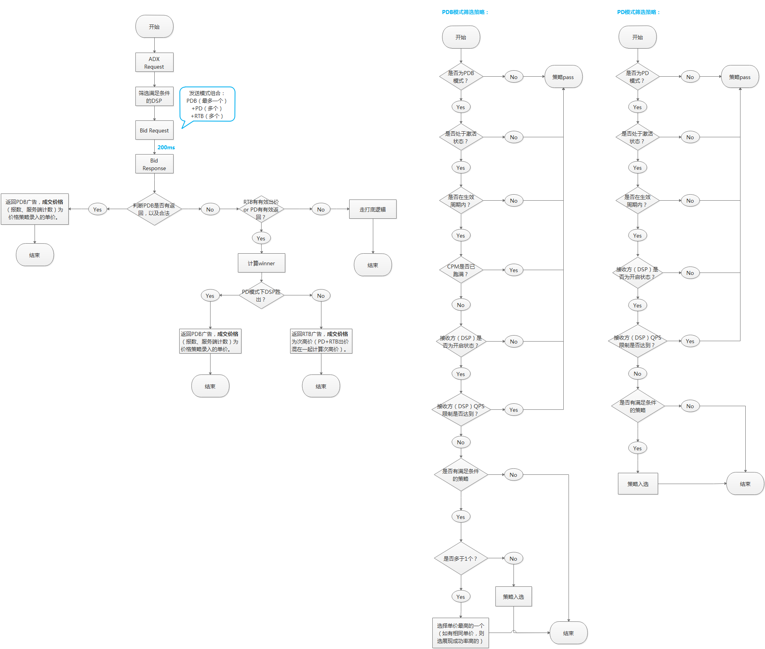
 | ADX--PDB模式需求

一、需求背景 | adx作为唯一的程序化交易入口，需支持多种售卖方式。程序化直采PDB（Programmatic Direct Buying）--保量保价和首选交易PD（Preferred Deals）--保价不保量为两种主流的non-RTB程序化采买模式。本期
 | adx需支持这两种售卖方式，来提高广告位的售卖率及单价。

二、需求概述 | 1、（前端）DSP接入页面增加PDB模式选择；
 | 2、（前端）增加PDB策略页面；
 | 3、（后端）增加CPM控制功能；
 | 4、（后端）bid request接口增加PMP Object；
 | 5、（后端）bidding前，增加PDB模式和PD模式筛选逻辑；
 | 6、（后端）bidding后，修改winner及竞拍价计算规则。

